表面（宛名・全種類共通）
印字仕様書

印字仕様書(宛名・全種類共通）
表面：４色カラー

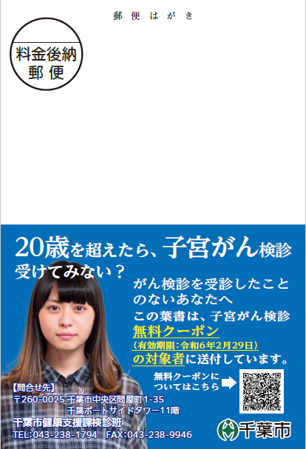

①

②

③

④

イラスト・デザイン部分（はがきの種類によって異なる）

①郵便番号印字 | データから「郵便番号」を印字する。

②住所印字 | データから「住所区名漢字」、「住所町名漢字」、「住所番地漢字」、「住所方書漢字」を印字する。

③氏名印字 | データから「氏名漢字」を印字する。ただし、外字のうち、置き換えのできない文字については、カナ表記とする。

④カスタマーバーコード印字 | 日本郵便が定めるカスタマーバーコードを印字する。

No1_大腸がん検診【圧着はがき4面】
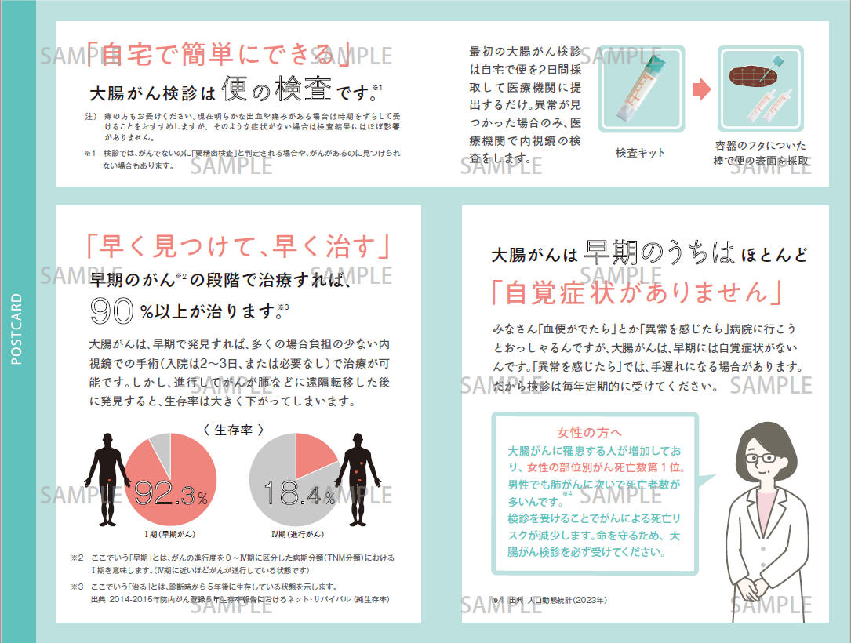
印字仕様書（大腸がん検診【圧着はがき４面】）

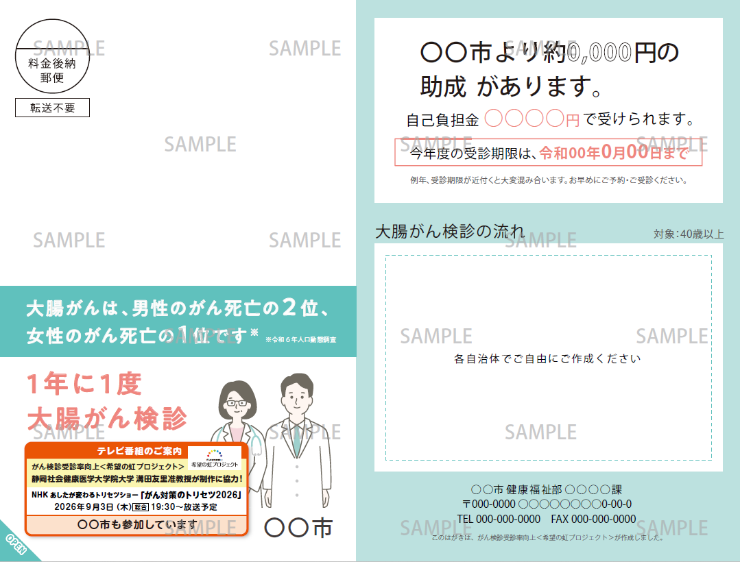
・実際にはデザイン変更あり
・大腸がん未受診者を対象としたメッセージ
・詳細については相談 ・必須記載事項有

No2_子宮がん検診
印字仕様書（子宮がん検診）
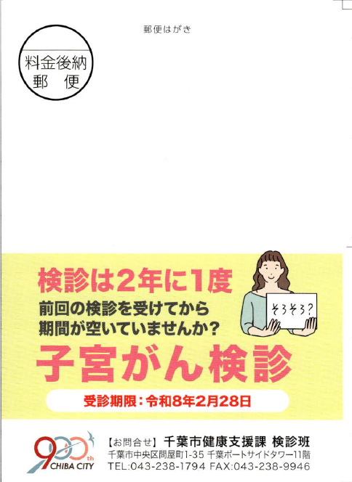
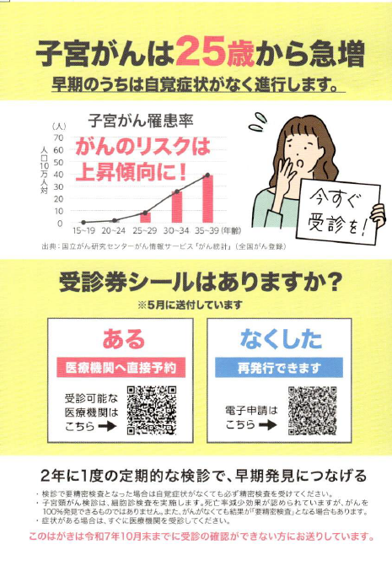

上記画像は令和７年度のもの。実際にはデザイン変更あり。
・子宮がん未受診者を対象としたメッセージ
・詳細については相談 ・必須記載事項有

No3_乳がん検診（クーポン対象者）
印字仕様書（乳がん検診（クーポン））

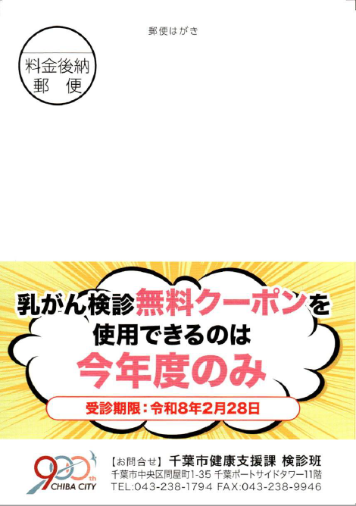
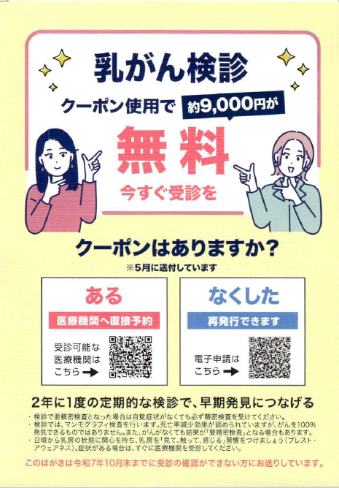

上記画像は令和７年度のもの。実際にはデザイン変更あり。
・４１歳乳がんクーポン券未受診者を対象としたメッセージ等 ・詳細については相談 ・必須記載事項有

No4_乳がん検診（不定期）
印字仕様書（乳がん不定期）

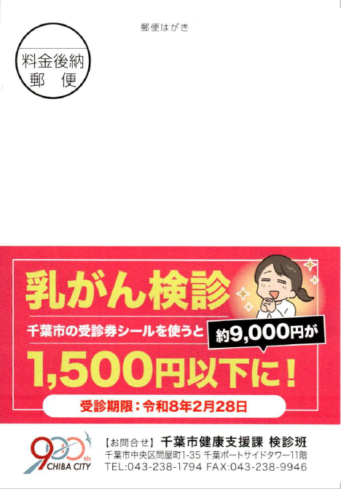
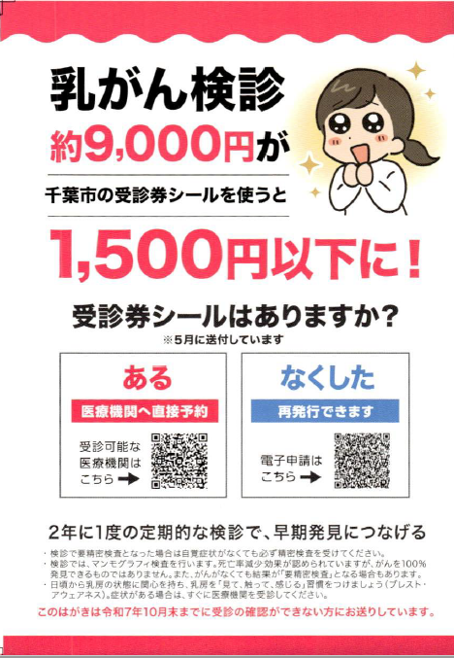

上記画像は令和７年度のもの。実際にはデザイン変更あり。
・乳がん未受診者を対象としたメッセージ等
・詳細については相談 ・必須記載事項有

No5_歯周病検診
印字仕様書（歯周病）

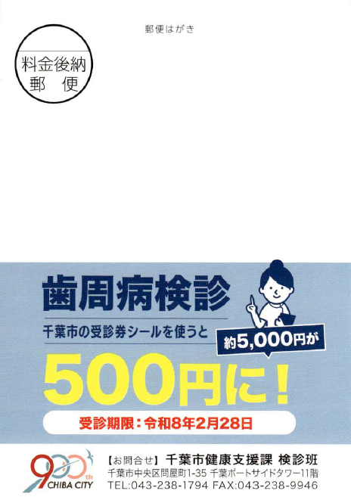
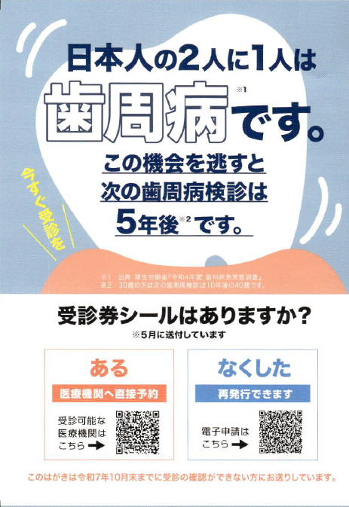

上記画像は令和７年度のもの。実際にはデザイン変更あり。
・歯周病検診未受診者を対象としたメッセージ等 ・詳細については相談 ・必須記載事項有

